Activité
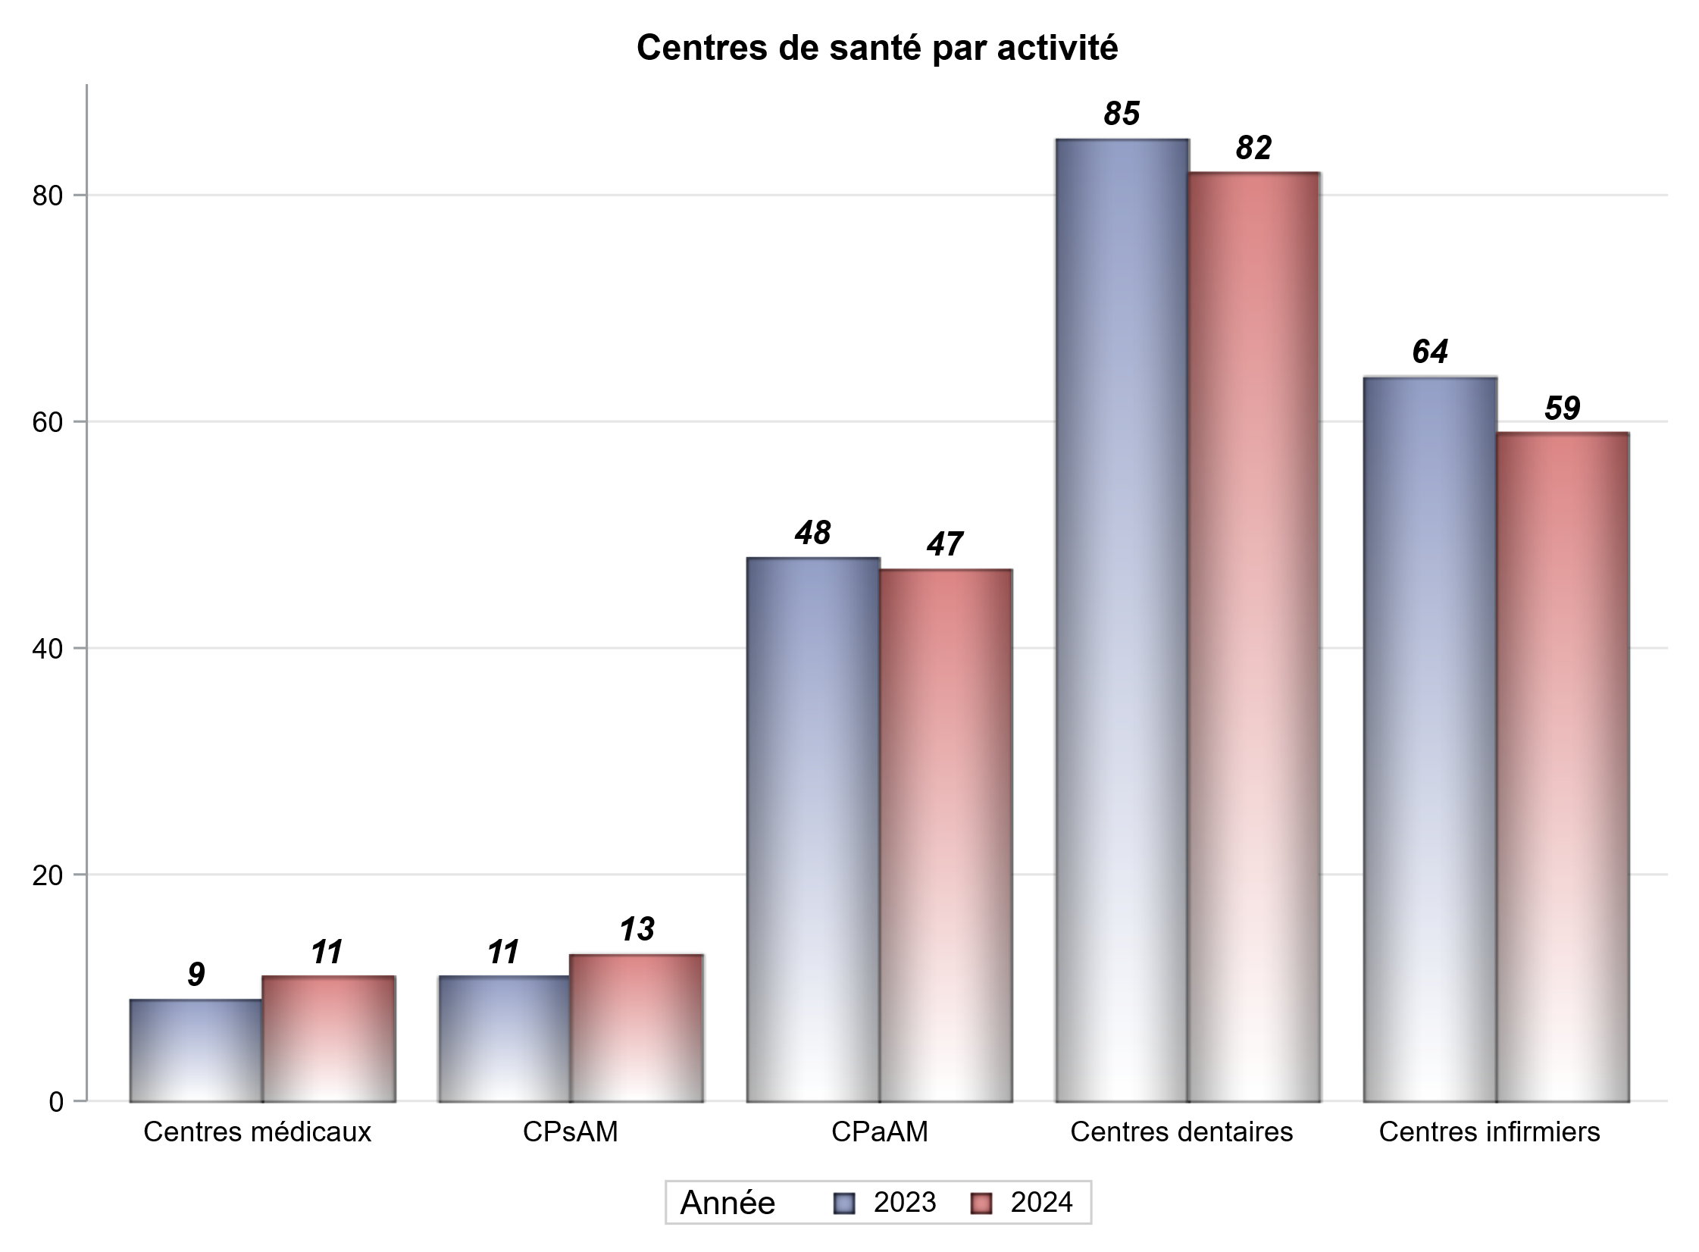

Implantation
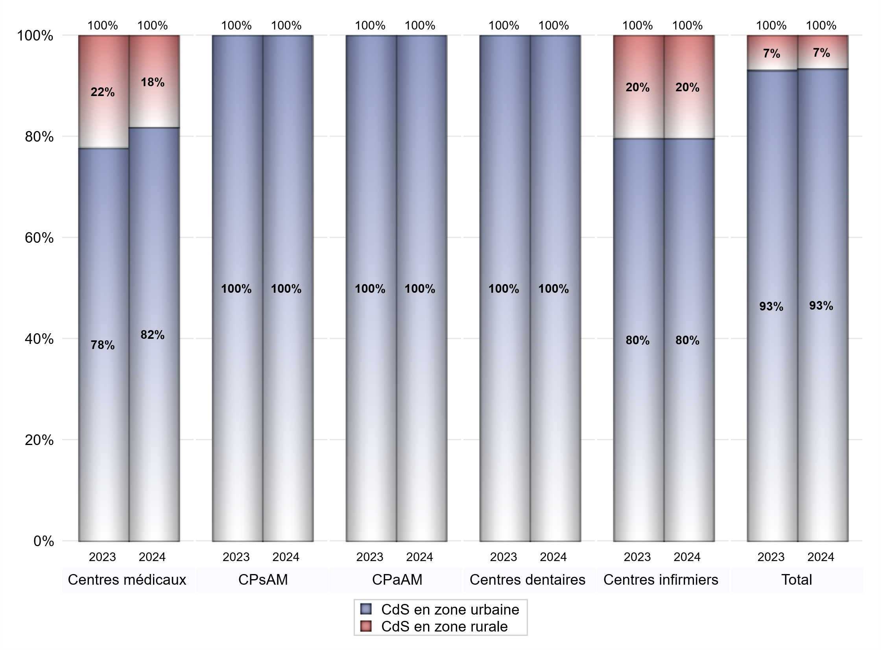
ZONE D'IMPLANTATION DES CENTRES
 | centres médicaux |  |  | Centres de santé polyvalents sans auxiliaires médicaux CPsAM |  | Centres de santé polyvalents avec auxiliaires médicaux CPaAM |  | Total centres à activité médicale | Centres de santé dentaires |  |  | Centres de santé infirmiers |  | Grand Total | Dont centres de santé pluri professionnels
 | avec MG et avec auxiliaires médicaux | avec MG et sans auxiliaires médicaux | sans MG | avec MG | sans MG | avec MG | sans MG |  | avec MG et avec auxiliaires médicaux | avec MG et sans auxiliaires médicaux | sans MG | avec MG | sans MG
CdS en zone urbaine | 5 | 2 | 2 | 12 | 1 | 32 | 15 | 69 | 1 | 0 | 81 | 0 | 47 | 198 | 38
Sous total zone urbaine | 9 |  |  | 13 |  | 47 |  |  | 82 |  |  | 47
Dont QPV | 0 | 0 | 0 | 2 | 0 | 4 | 1 | 7 | 0 | 0 | 3 | 0 | 8 | 18 | 4
Dont quartier vécu | 0 | 0 | 1 | 2 | 0 | 1 | 1 | 5 | 0 | 0 | 5 | 0 | 3 | 13 | 1
Dont zone prioritaire du SROS | 3 | 1 | 1 | 9 | 0 | 21 | 5 | 40 | 0 | 0 | 43 | 0 | 34 | 117 | 24
CdS en zone rurale | 1 | 1 | 0 | 0 | 0 | 0 | 0 | 2 | 0 | 0 | 0 | 0 | 12 | 14 | 1
Sous total zone rurale | 2 |  |  | 0 |  | 0 |  |  | 0 |  |  | 12
Dont zone prioritaire du SROS | 1 | 1 | 0 | 0 | 0 | 0 | 0 | 2 | 0 | 0 | 0 | 0 | 8 | 10 | 1
Total(sous total zone urbaine + sous total zone rurale) | 11 |  |  | 13 |  | 47 |  | 71 | 82 |  |  | 59 |  | 212 | 39

Gestionnaires
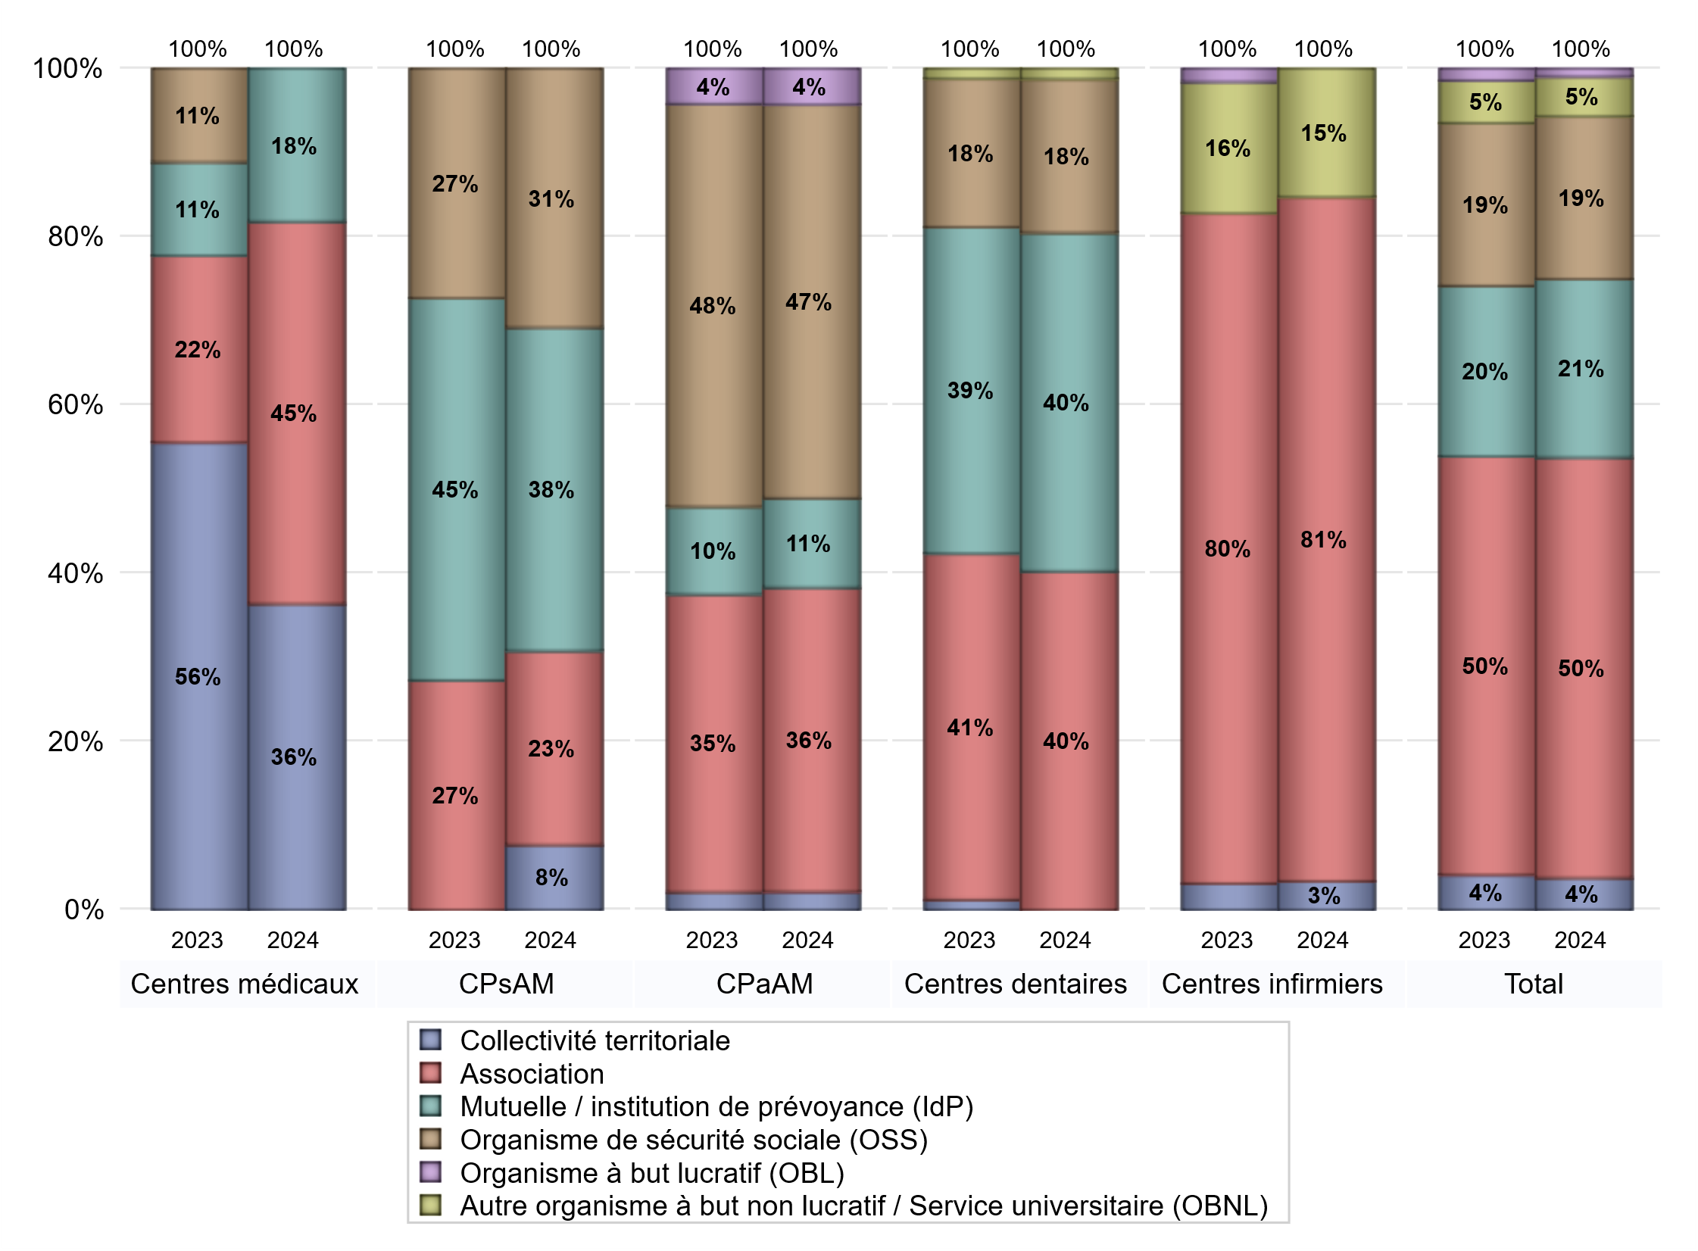
NOMBRE DE CENTRES DE SANTE PAR GESTIONNAIRE
 | centres médicaux |  |  | Centres de santé polyvalents sans auxiliaires médicaux CPsAM |  | Centres de santé polyvalents avec auxiliaires médicaux CPaAM |  | Total centres à activité médicale | Centres de santé dentaires |  |  | Centres de santé infirmiers |  | Grand Total | Dont centres de santé pluri professionnels
 | avec MG et avec auxiliaires médicaux | avec MG et sans auxiliaires médicaux | sans MG | avec MG | sans MG | avec MG | sans MG |  | avec MG et avec auxiliaires médicaux | avec MG et sans auxiliaires médicaux | sans MG | avec MG | sans MG
Collectivité territoriale | 3 | 1 | 0 | 1 | 0 | 1 | 0 | 6 | 0 | 0 | 0 | 0 | 2 | 8 | 4
Sous total Collectivité territoriale | 4 |  |  | 1 |  | 1 |  |  | 0 |  |  | 2
Association | 2 | 1 | 2 | 3 | 0 | 6 | 11 | 25 | 0 | 0 | 33 | 0 | 48 | 106 | 8
Sous total Association | 5 |  |  | 3 |  | 17 |  |  | 33 |  |  | 48
Mutuelle / institution de prévoyance (IdP) | 1 | 1 | 0 | 4 | 1 | 4 | 1 | 12 | 1 | 0 | 32 | 0 | 0 | 45 | 6
Sous total IdP | 2 |  |  | 5 |  | 5 |  |  | 33 |  |  | 0
Organisme de sécurité sociale (OSS) | 0 | 0 | 0 | 4 | 0 | 20 | 2 | 26 | 0 | 0 | 15 | 0 | 0 | 41 | 20
Sous total OSS | 0 |  |  | 4 |  | 22 |  |  | 15 |  |  | 0
Autre organisme à but non lucratif / Service universitaire (OBNL) | 0 | 0 | 0 | 0 | 0 | 0 | 0 | 0 | 0 | 0 | 1 | 0 | 9 | 10 | 0
Sous total OBNL | 0 |  |  | 0 |  | 0 |  |  | 1 |  |  | 9
Organisme à but lucratif (OBL) | 0 | 0 | 0 | 0 | 0 | 1 | 1 | 2 | 0 | 0 | 0 | 0 | 0 | 2 | 1
Sous total OBL | 0 |  |  | 0 |  | 2 |  |  | 0 |  |  | 0
Autre organisme à but lucratif | 0 | 0 | 0 | 0 | 0 | 0 | 0 | 0 | 0 | 0 | 0 | 0 | 0 | 0 | 0
Sous total Autre OBL | 0 |  |  | 0 |  | 0 |  |  | 0 |  |  | 0
Etablissement de santé (ES) | 0 | 0 | 0 | 0 | 0 | 0 | 0 | 0 | 0 | 0 | 0 | 0 | 0 | 0 | 0
Sous total ES | 0 |  |  | 0 |  | 0 |  |  | 0 |  |  | 0
Etat | 0 | 0 | 0 | 0 | 0 | 0 | 0 | 0 | 0 | 0 | 0 | 0 | 0 | 0 | 0
Sous total SU | 0 |  |  | 0 |  | 0 |  |  | 0 |  |  | 0
Total | 11 |  |  | 13 |  | 47 |  | 71 | 82 |  |  | 59 |  | 212 | 39

Effectifs
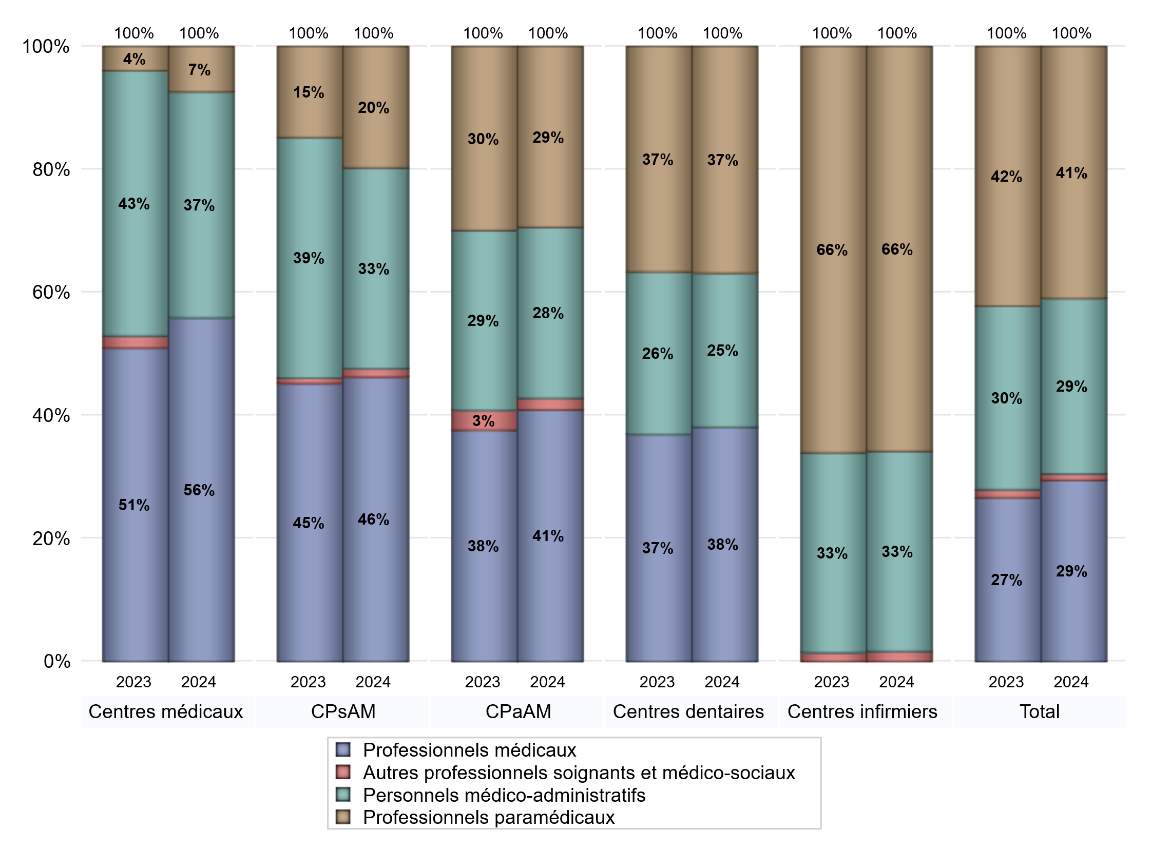
EFFECTIFS DES CENTRES
 | centres médicaux | Centres de santé polyvalents sans auxiliaires médicaux CPsAM | Centres de santé polyvalents avec auxiliaires médicaux CPaAM | Total centres à activité médicale | Centres de santé dentaires | Centres de santé infirmiers | Grand Total
Professionnels médicaux (1) | 38 | 68 | 259 | 365 | 365 | 0 | 730
Dont Médecins généralistes | 30 | 28 | 101 | 159 | 1 | 0 | 160
Dont Autres médecins spécialistes | 7 | 9 | 89 | 105 | 0 | 0 | 105
Dont Sages-Femmes | 0 | 1 | 14 | 15 | 0 | 0 | 15
Dont Chrirurgiens dentistes | 0 | 30 | 55 | 85 | 364 | 0 | 449
Dont Autres professionnels médicaux | 1 | 0 | 0 | 1 | 0 | 0 | 1
Professionnels paramédicaux (2) | 5 | 29 | 186 | 220 | 353 | 441 | 1014
Dont Infirmiers | 2 | 0 | 85 | 87 | 0 | 406 | 493
Dont Assistants dentaires | 0 | 29 | 53 | 82 | 346 | 0 | 428
Dont Autres | 3 | 0 | 48 | 51 | 7 | 35 | 93
Pharmaciens (3) | 0 | 0 | 0 | 0 | 0 | 0 | 0
Total Professionnels de santé (1)+(2)(+3) | 43 | 97 | 445 | 585 | 718 | 441 | 1744
Autres professionnels soignants et médico-sociaux (4) | 0 | 2 | 12 | 14 | 0 | 11 | 25
Personnels médico-administratifs (5) | 25 | 48 | 176 | 249 | 240 | 218 | 707
Total (1)+(2)+(3)+(4)+(5) | 68 | 147 | 633 | 848 | 958 | 670 | 2476

Fonctionnement
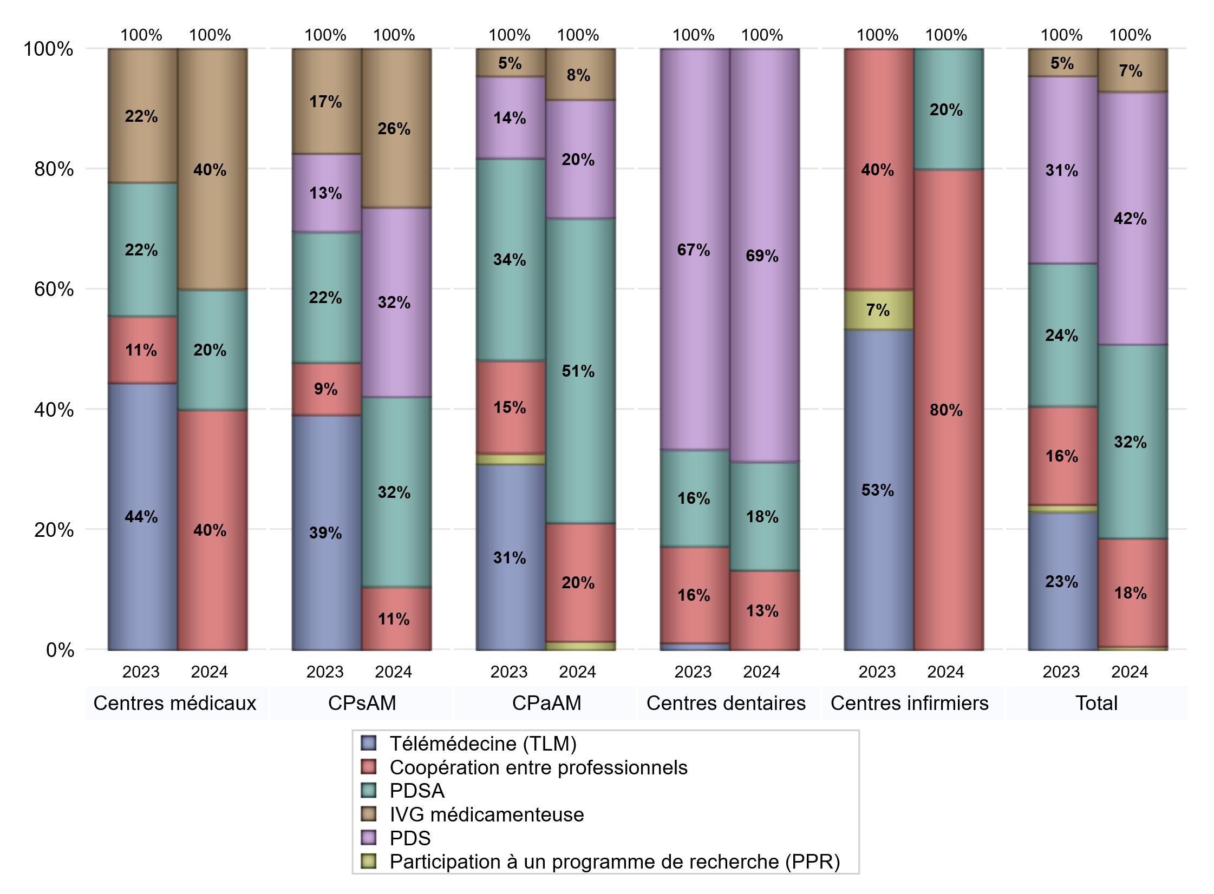
FONCTIONNEMENT(PDSA/MMG/IVG/TLM/PPR/COOP)
 | centres médicaux |  |  | Centres de santé polyvalents sans auxiliaires médicaux CPsAM |  | Centres de santé polyvalents avec auxiliaires médicaux CPaAM |  | Total centres à activité médicale | Centres de santé dentaires |  |  | Centres de santé infirmiers |  | Grand Total | Dont centres de santé pluri professionnels
 | avec MG et avec auxiliaires médicaux | avec MG et sans auxiliaires médicaux | sans MG | avec MG | sans MG | avec MG | sans MG |  | avec MG et avec auxiliaires médicaux | avec MG et sans auxiliaires médicaux | sans MG | avec MG | sans MG
PDSA au sein du centre | 1 | 0 | 0 | 1 | 0 | 4 | 11 | 17 | 0 | 0 | 15 | 0 | 0 | 32 | 5
PDSA en dehors du centre | 0 | 0 | 0 | 5 | 0 | 20 | 1 | 26 | 0 | 0 | 0 | 0 | 1 | 27 | 20
Sous total 1 PDSA | 1 | 0 | 0 | 6 | 0 | 24 | 12 | 43 | 0 | 0 | 15 | 0 | 1 | 59 | 25
Sous total PDSA | 1 |  |  | 6 |  | 36 |  |  | 15 |  |  | 1
PDS au sein du centre | 0 | 0 | 0 | 6 | 0 | 11 | 2 | 19 | 0 | 0 | 57 | 0 | 0 | 76 | 11
PDS en dehors du centre | 0 | 0 | 0 | 0 | 0 | 1 | 0 | 1 | 0 | 0 | 0 | 0 | 0 | 1 | 1
Sous Total 1 PDS | 0 | 0 | 0 | 6 | 0 | 12 | 2 | 20 | 0 | 0 | 57 | 0 | 0 | 77 | 12
Sous total PDS | 0 |  |  | 6 |  | 14 |  |  | 57 |  |  | 0
Maison médicale de garde (MMG) | 0 | 0 | 0 | 0 | 0 | 0 | 0 | 0 | 0 | 0 | 0 | 0 | 0 | 0 | 0
Sous total MMG | 0 |  |  | 0 |  | 0 |  |  | 0 |  |  | 0
IVG instrumentale | 0 | 0 | 0 | 0 | 0 | 0 | 0 | 0 | 0 | 0 | 0 | 0 | 0 | 0 | 0
Sous total IVGI | 0 |  |  | 0 |  | 0 |  |  | 0 |  |  | 0
IVG médicamenteuse | 2 | 0 | 0 | 5 | 0 | 5 | 1 | 13 | 0 | 0 | 0 | 0 | 0 | 13 | 7
Sous total IVGM | 2 |  |  | 5 |  | 6 |  |  | 0 |  |  | 0
Participation à un programme de recherche (PPR) | 0 | 0 | 0 | 0 | 0 | 1 | 0 | 1 | 0 | 0 | 0 | 0 | 0 | 1 | 1
Sous total PPR | 0 |  |  | 0 |  | 1 |  |  | 0 |  |  | 0
Coopération entre professionnels | 1 | 0 | 1 | 2 | 0 | 4 | 10 | 18 | 0 | 0 | 11 | 0 | 4 | 33 | 5
Sous total Coop | 2 |  |  | 2 |  | 14 |  |  | 11 |  |  | 4
Total | 5 |  |  | 19 |  | 71 |  | 95 | 83 |  |  | 5 |  | 183 | 50

Prévention
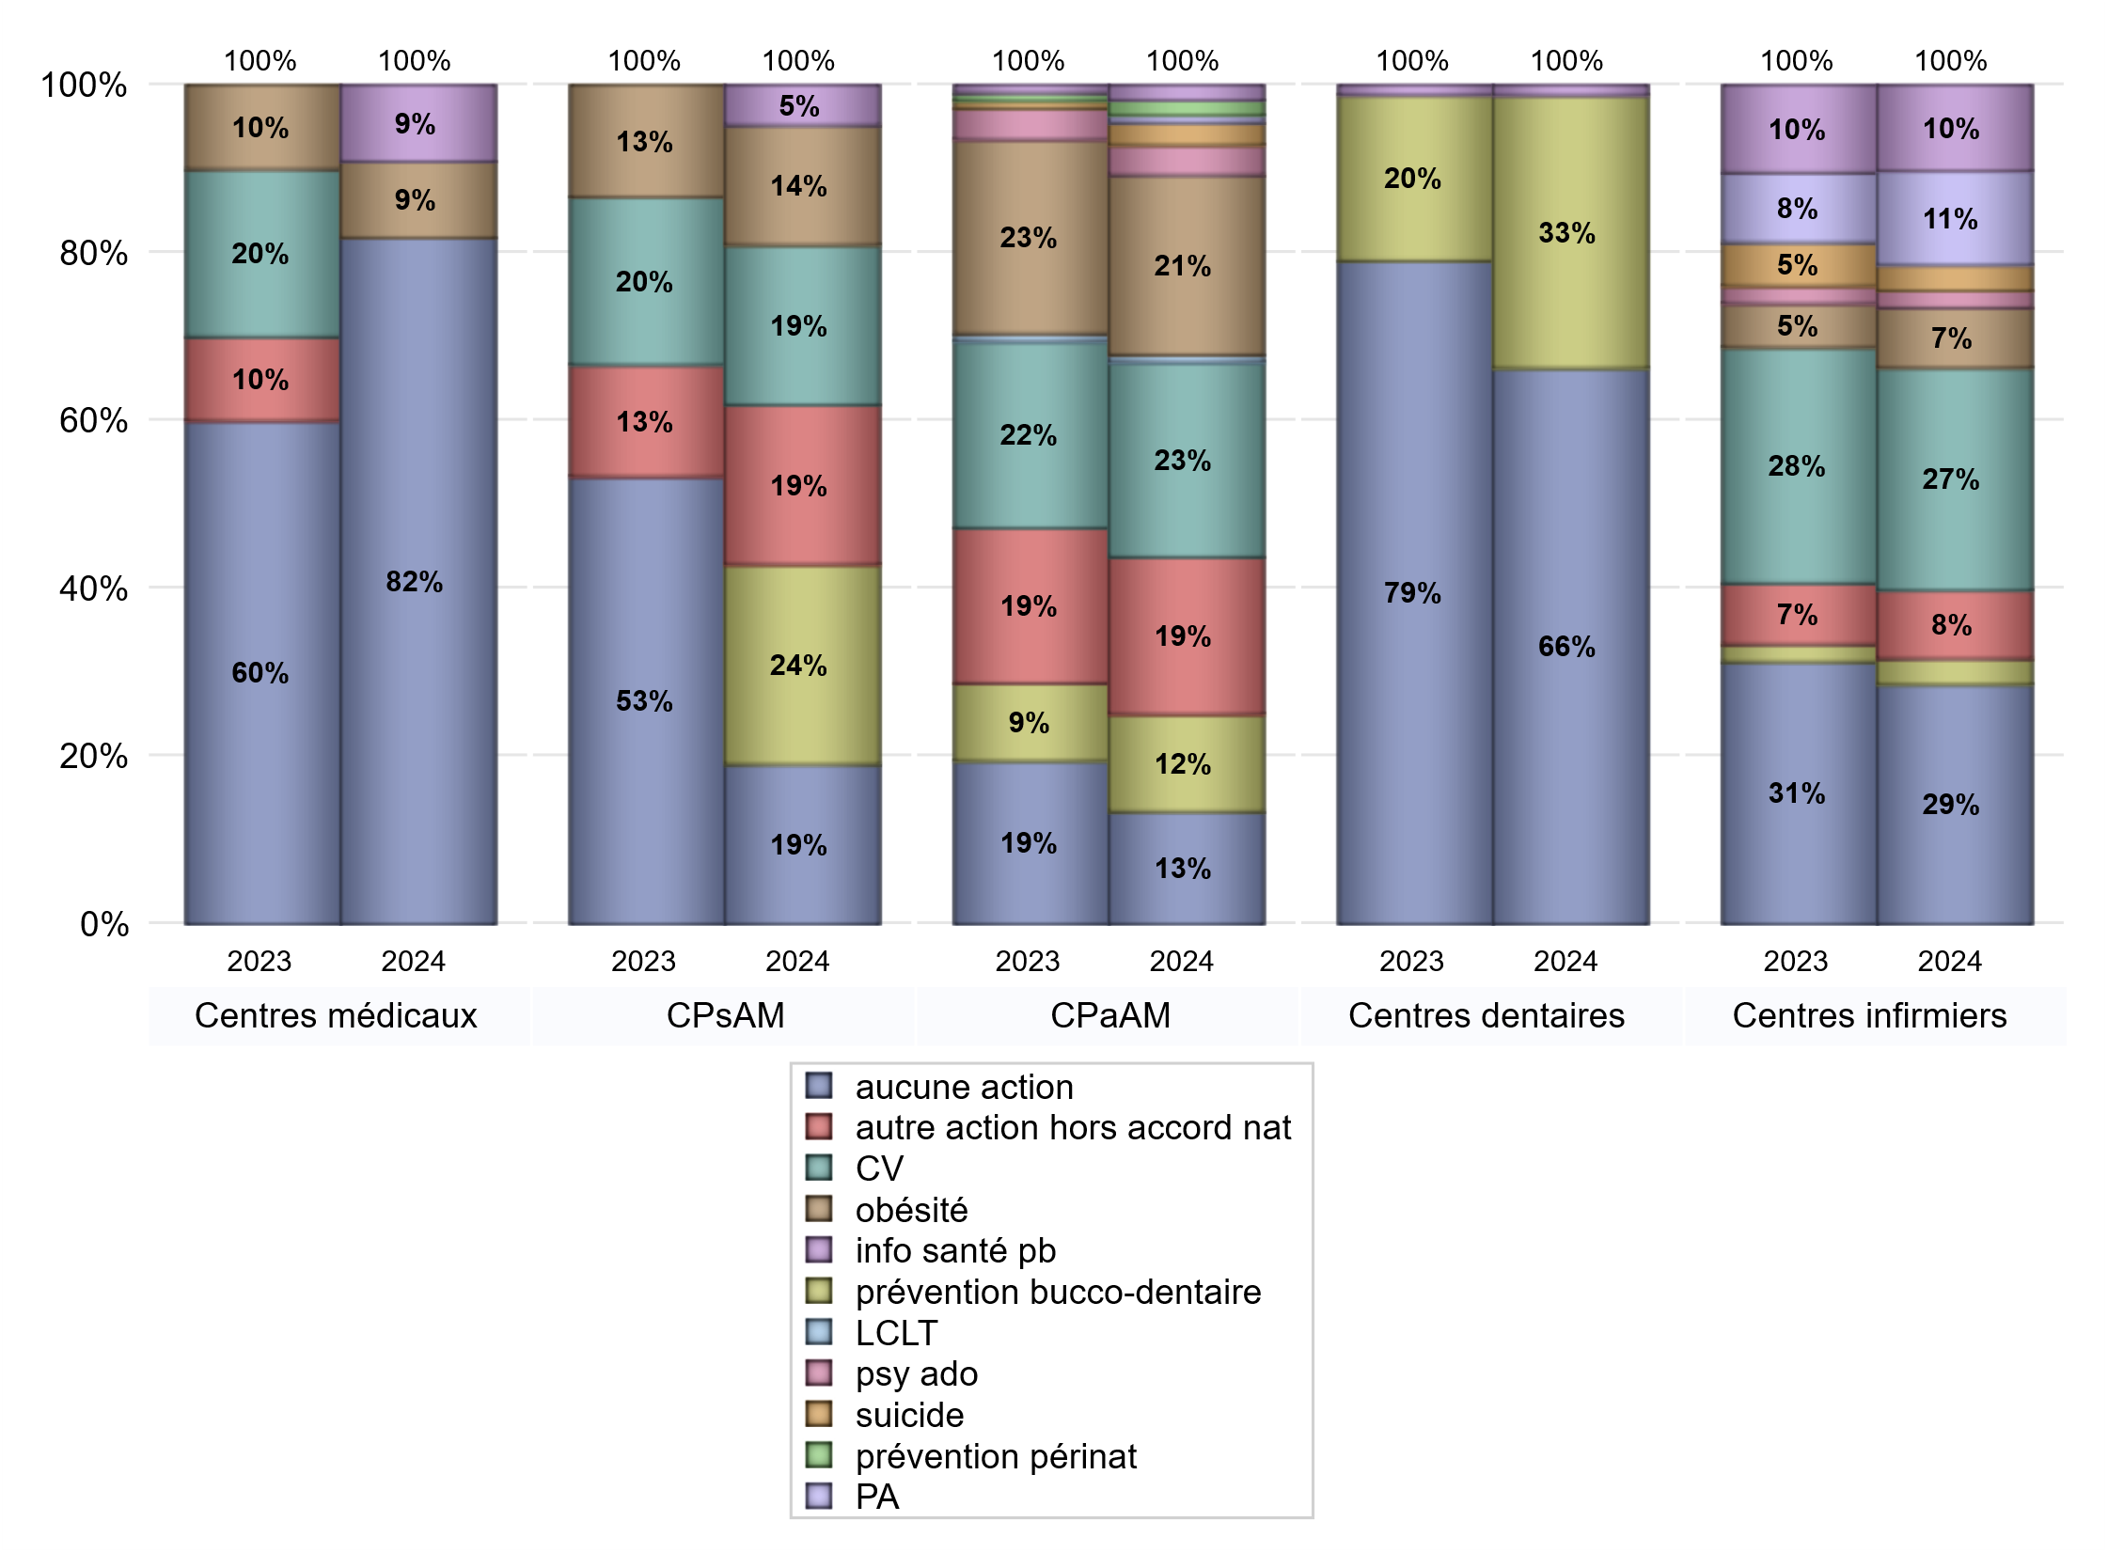
ACTIONS DE PREVENTION
 | centres médicaux |  |  | Centres de santé polyvalents sans auxiliaires médicaux CPsAM |  | Centres de santé polyvalents avec auxiliaires médicaux CPaAM |  | Total centres à activité médicale | Centres de santé dentaires |  |  | Centres de santé infirmiers |  | Grand Total | Dont centres de santé pluri professionnels
 | avec MG et avec auxiliaires médicaux | avec MG et sans auxiliaires médicaux | sans MG | avec MG | sans MG | avec MG | sans MG |  | avec MG et avec auxiliaires médicaux | avec MG et sans auxiliaires médicaux | sans MG | avec MG | sans MG
Aucune action | 4 | 3 | 2 | 3 | 1 | 3 | 12 | 28 | 0 | 0 | 55 | 0 | 28 | 111 | 7
Sous total aucune action | 9 |  |  | 4 |  | 15 |  |  | 55 |  |  | 28
Amélioration de la couverture vaccinale CV) | 0 | 0 | 0 | 4 | 0 | 24 | 2 | 30 | 0 | 0 | 0 | 0 | 26 | 56 | 24
Sous total CV | 0 |  |  | 4 |  | 26 |  |  | 0 |  |  | 26
Lutte contre la tuberculose (LCLT) | 0 | 0 | 0 | 0 | 0 | 1 | 0 | 1 | 0 | 0 | 0 | 0 | 0 | 1 | 1
Sous total LCLT | 0 |  |  | 0 |  | 1 |  |  | 0 |  |  | 0
Surpoids et obésité chez l'enfant | 1 | 0 | 0 | 3 | 0 | 24 | 0 | 28 | 0 | 0 | 0 | 0 | 7 | 35 | 25
Sous total obésité | 1 |  |  | 3 |  | 24 |  |  | 0 |  |  | 7
Souffrance psychique et conduites addictives chez l'adolescent de 12 à 25 ans | 0 | 0 | 0 | 0 | 0 | 4 | 0 | 4 | 0 | 0 | 0 | 0 | 2 | 6 | 4
Sous total souffrance psy ado | 0 |  |  | 0 |  | 4 |  |  | 0 |  |  | 2
Prévention du suicide | 0 | 0 | 0 | 0 | 0 | 3 | 0 | 3 | 0 | 0 | 0 | 0 | 3 | 6 | 3
Sous total prévention suicide | 0 |  |  | 0 |  | 3 |  |  | 0 |  |  | 3
Prévention spécifique en direction des personnes âgées pour les régions non incluses dans les expérimentations PAERPA | 0 | 0 | 0 | 0 | 0 | 1 | 0 | 1 | 0 | 0 | 0 | 0 | 11 | 12 | 1
Sous total prévention PA | 0 |  |  | 0 |  | 1 |  |  | 0 |  |  | 11
Prévention périnatale | 0 | 0 | 0 | 0 | 0 | 2 | 0 | 2 | 0 | 0 | 0 | 0 | 0 | 2 | 2
Sous total prévention périnat | 0 |  |  | 0 |  | 2 |  |  | 0 |  |  | 0
Mission de relais d'information ou d'action de santé publique dans les thèmes visés par l'accord national | 1 | 0 | 0 | 1 | 0 | 1 | 1 | 4 | 0 | 0 | 1 | 0 | 10 | 15 | 2
Sous total info santé pb | 1 |  |  | 1 |  | 2 |  |  | 1 |  |  | 10
Prévention bucco-dentaire (mission de santé publique dentaire ou bilan bucco dentaire) | 0 | 0 | 0 | 5 | 0 | 13 | 0 | 18 | 1 | 0 | 26 | 0 | 3 | 48 | 14
Sous total prévention bucco-dentaire | 0 |  |  | 5 |  | 13 |  |  | 27 |  |  | 3
Autre action non visée dans l'accord national | 0 | 0 | 0 | 4 | 0 | 20 | 1 | 25 | 0 | 0 | 0 | 0 | 8 | 33 | 20
Sous total autre action hors accord nat | 0 |  |  | 4 |  | 21 |  |  | 0 |  |  | 8

Total1 des Centres de santé avec au moins une action | 2 | 0 | 0 | 9 | 0 | 29 | 3 | 43 | 1 | 0 | 26 | 0 | 31 | 101 | 32
Total2 des Centres de santé avec au moins une action | 2 |  |  | 9 |  | 32 |  |  | 27 |  |  | 31

ETP
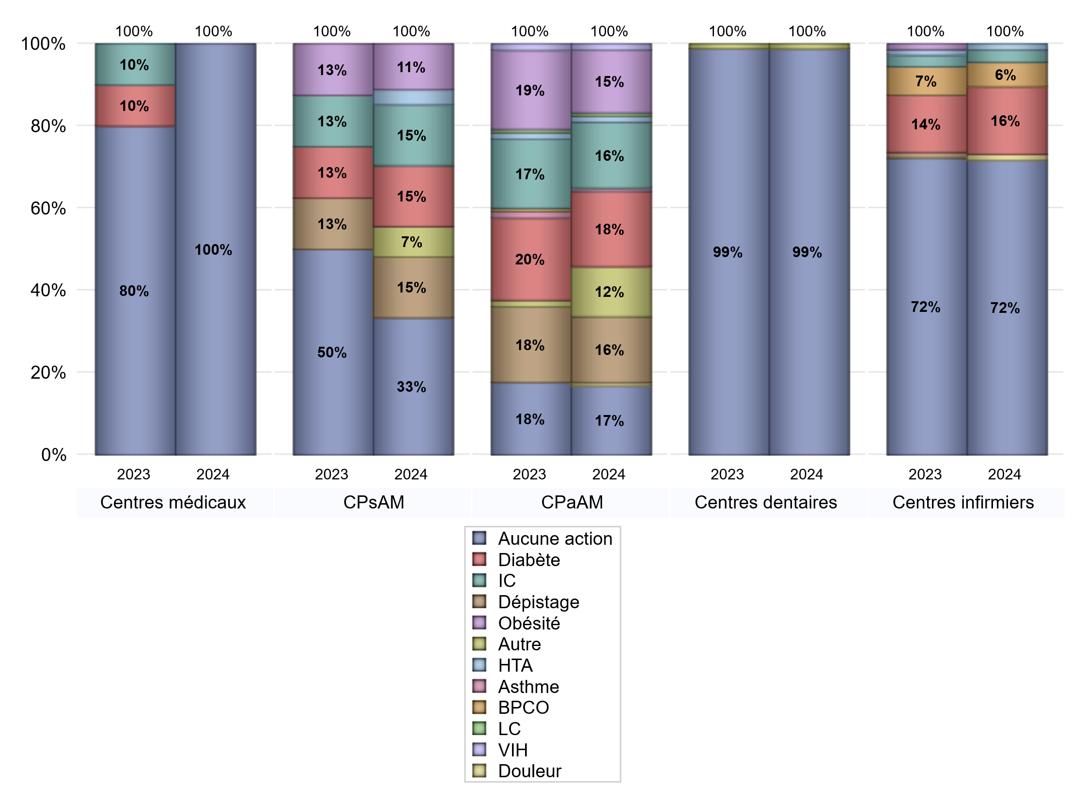
EDUCATION THERAPEUTIQUE DU PATIENT
 | centres médicaux |  |  | Centres de santé polyvalents sans auxiliaires médicaux CPsAM |  | Centres de santé polyvalents avec auxiliaires médicaux CPaAM |  | Total centres à activité médicale | Centres de santé dentaires |  |  | Centres de santé infirmiers |  | Grand Total | Dont centres de santé pluri professionnels
 | avec MG et avec auxiliaires médicaux | avec MG et sans auxiliaires médicaux | sans MG | avec MG | sans MG | avec MG | sans MG |  | avec MG et avec auxiliaires médicaux | avec MG et sans auxiliaires médicaux | sans MG | avec MG | sans MG
Aucune action | 6 | 3 | 2 | 8 | 1 | 8 | 14 | 42 | 1 | 0 | 80 | 0 | 48 | 171 | 15
Sous total aucune action | 11 |  |  | 9 |  | 22 |  |  | 81 |  |  | 48
Diabète | 0 | 0 | 0 | 4 | 0 | 23 | 1 | 28 | 0 | 0 | 0 | 0 | 11 | 39 | 23
Sous total diabète | 0 |  |  | 4 |  | 24 |  |  | 0 |  |  | 11
Asthme | 0 | 0 | 0 | 0 | 0 | 1 | 0 | 1 | 0 | 0 | 0 | 0 | 0 | 1 | 1
Sous total asthme | 0 |  |  | 0 |  | 1 |  |  | 0 |  |  | 0
BPCO | 0 | 0 | 0 | 0 | 0 | 0 | 0 | 0 | 0 | 0 | 0 | 0 | 4 | 4 | 0
Sous total BPCO | 0 |  |  | 0 |  | 0 |  |  | 0 |  |  | 4
Insuffisance cardiaque (IC) | 0 | 0 | 0 | 4 | 0 | 21 | 0 | 25 | 0 | 0 | 0 | 0 | 2 | 27 | 21
Sous total IC | 0 |  |  | 4 |  | 21 |  |  | 0 |  |  | 2
HTA | 0 | 0 | 0 | 1 | 0 | 2 | 0 | 3 | 0 | 0 | 0 | 0 | 1 | 4 | 2
Sous total HTA | 0 |  |  | 1 |  | 2 |  |  | 0 |  |  | 1
Lombalgie chronique (LC) | 0 | 0 | 0 | 0 | 0 | 1 | 0 | 1 | 0 | 0 | 0 | 0 | 0 | 1 | 1
Sous total LC | 0 |  |  | 0 |  | 1 |  |  | 0 |  |  | 0
Obésité | 0 | 0 | 0 | 3 | 0 | 20 | 0 | 23 | 0 | 0 | 0 | 0 | 0 | 23 | 20
Sous total obésité | 0 |  |  | 3 |  | 20 |  |  | 0 |  |  | 0
VIH | 0 | 0 | 0 | 0 | 0 | 2 | 0 | 2 | 0 | 0 | 0 | 0 | 0 | 2 | 2
Sous total VIH | 0 |  |  | 0 |  | 2 |  |  | 0 |  |  | 0
Douleur | 0 | 0 | 0 | 0 | 0 | 1 | 0 | 1 | 0 | 0 | 0 | 0 | 1 | 2 | 1
Sous total douleur | 0 |  |  | 0 |  | 1 |  |  | 0 |  |  | 1
Action de dépistage | 0 | 0 | 0 | 4 | 0 | 21 | 0 | 25 | 0 | 0 | 0 | 0 | 0 | 25 | 21
Sous total dépistage | 0 |  |  | 4 |  | 21 |  |  | 0 |  |  | 0
Autre | 0 | 0 | 0 | 2 | 0 | 16 | 0 | 18 | 0 | 0 | 1 | 0 | 0 | 19 | 16
Sous total autre | 0 |  |  | 2 |  | 16 |  |  | 1 |  |  | 0

Total1 des Centres de santé avec au moins une action | 0 | 0 | 0 | 4 | 0 | 24 | 1 | 29 | 0 | 0 | 1 | 0 | 11 | 41 | 24
Total2 des Centres de santé avec au moins une action | 0 |  |  | 4 |  | 25 |  |  | 1 |  |  | 11

promo santé
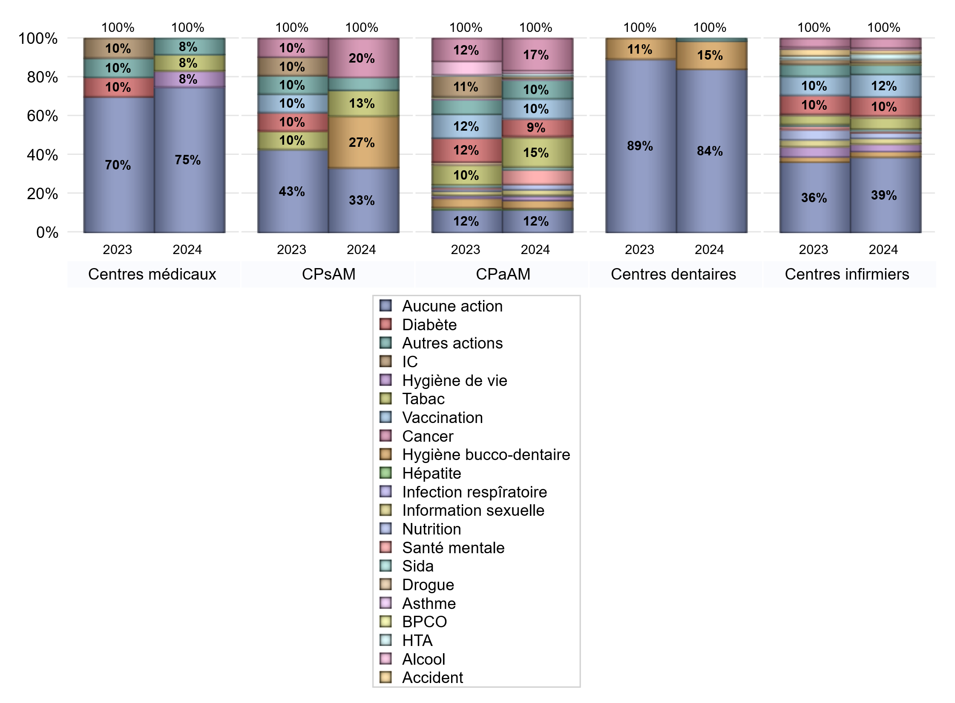
PROMOTION ET EDUCATION POUR LA SANTE
 | centres médicaux |  |  | Centres de santé polyvalents sans auxiliaires médicaux CPsAM |  | Centres de santé polyvalents avec auxiliaires médicaux CPaAM |  | Total centres à activité médicale | Centres de santé dentaires |  |  | Centres de santé infirmiers |  | Grand Total | Dont centres de santé pluri professionnels
 | avec MG et avec auxiliaires médicaux | avec MG et sans auxiliaires médicaux | sans MG | avec MG | sans MG | avec MG | sans MG |  | avec MG et avec auxiliaires médicaux | avec MG et sans auxiliaires médicaux | sans MG | avec MG | sans MG
Aucune action | 4 | 3 | 2 | 4 | 1 | 4 | 13 | 31 | 1 | 0 | 68 | 0 | 40 | 140 | 9
Sous total aucune action | 9 |  |  | 5 |  | 17 |  |  | 69 |  |  | 40
diabète | 0 | 0 | 0 | 0 | 0 | 12 | 1 | 13 | 0 | 0 | 0 | 0 | 10 | 23 | 12
Sous total diabète | 0 |  |  | 0 |  | 13 |  |  | 0 |  |  | 10
asthme | 0 | 0 | 0 | 0 | 0 | 1 | 0 | 1 | 0 | 0 | 0 | 0 | 0 | 1 | 1
Sous total asthme | 0 |  |  | 0 |  | 1 |  |  | 0 |  |  | 0
BPCO | 0 | 0 | 0 | 0 | 0 | 0 | 0 | 0 | 0 | 0 | 0 | 0 | 1 | 1 | 0
Sous total BPCO | 0 |  |  | 0 |  | 0 |  |  | 0 |  |  | 1
Insuffisance cardiaque (IC) | 0 | 0 | 0 | 0 | 0 | 1 | 1 | 2 | 0 | 0 | 0 | 0 | 2 | 4 | 1
Sous total IC | 0 |  |  | 0 |  | 2 |  |  | 0 |  |  | 2
HTA | 0 | 0 | 0 | 0 | 0 | 2 | 0 | 2 | 0 | 0 | 0 | 0 | 3 | 5 | 2
Sous total HTA | 0 |  |  | 0 |  | 2 |  |  | 0 |  |  | 3
Accident de la vie courante | 0 | 0 | 0 | 0 | 0 | 0 | 0 | 0 | 0 | 0 | 0 | 0 | 2 | 2 | 0
Sous total accident | 0 |  |  | 0 |  | 0 |  |  | 0 |  |  | 2
Alcool | 0 | 0 | 0 | 0 | 0 | 2 | 0 | 2 | 0 | 0 | 0 | 0 | 1 | 3 | 2
Sous total alcool | 0 |  |  | 0 |  | 2 |  |  | 0 |  |  | 1
cancer | 0 | 0 | 0 | 3 | 0 | 23 | 1 | 27 | 0 | 0 | 0 | 0 | 5 | 32 | 23
Sous total cancer | 0 |  |  | 3 |  | 24 |  |  | 0 |  |  | 5
Hépatite | 0 | 0 | 0 | 0 | 0 | 1 | 0 | 1 | 0 | 0 | 0 | 0 | 0 | 1 | 1
Sous total hépatite | 0 |  |  | 0 |  | 1 |  |  | 0 |  |  | 0
Hygiène bucco-dentaire | 0 | 0 | 0 | 4 | 0 | 6 | 0 | 10 | 0 | 0 | 12 | 0 | 3 | 25 | 6
Sous total hygiène bucco-dentaire | 0 |  |  | 4 |  | 6 |  |  | 12 |  |  | 3
Hygiène de vie | 1 | 0 | 0 | 0 | 0 | 3 | 0 | 4 | 0 | 0 | 0 | 0 | 4 | 8 | 4
Sous total hygiène de vie | 1 |  |  | 0 |  | 3 |  |  | 0 |  |  | 4
Infection respiratoire | 0 | 0 | 0 | 0 | 0 | 1 | 0 | 1 | 0 | 0 | 0 | 0 | 0 | 1 | 1
Sous total infection respîratoire | 0 |  |  | 0 |  | 1 |  |  | 0 |  |  | 0
Information sexuelle | 0 | 0 | 0 | 0 | 0 | 4 | 0 | 4 | 0 | 0 | 0 | 0 | 3 | 7 | 4
Sous total information sexuelle | 0 |  |  | 0 |  | 4 |  |  | 0 |  |  | 3
Nutrition | 0 | 0 | 0 | 0 | 0 | 4 | 0 | 4 | 0 | 0 | 0 | 0 | 3 | 7 | 4
Sous total nutrition | 0 |  |  | 0 |  | 4 |  |  | 0 |  |  | 3
santé mentale | 0 | 0 | 0 | 0 | 0 | 11 | 0 | 11 | 0 | 0 | 0 | 0 | 1 | 12 | 11
Sous total santé mentale | 0 |  |  | 0 |  | 11 |  |  | 0 |  |  | 1
Sida | 0 | 0 | 0 | 0 | 0 | 2 | 0 | 2 | 0 | 0 | 0 | 0 | 1 | 3 | 2
Sous total sida | 0 |  |  | 0 |  | 2 |  |  | 0 |  |  | 1
Tabac | 1 | 0 | 0 | 2 | 0 | 21 | 1 | 25 | 0 | 0 | 0 | 0 | 6 | 31 | 22
Sous total tabac | 1 |  |  | 2 |  | 22 |  |  | 0 |  |  | 6
Usage de la drogue | 0 | 0 | 0 | 0 | 0 | 1 | 0 | 1 | 0 | 0 | 0 | 0 | 1 | 2 | 1
Sous total drogue | 0 |  |  | 0 |  | 1 |  |  | 0 |  |  | 1
Vaccination | 0 | 0 | 0 | 0 | 0 | 13 | 2 | 15 | 0 | 0 | 0 | 0 | 12 | 27 | 13
Sous total vaccination | 0 |  |  | 0 |  | 15 |  |  | 0 |  |  | 12
Autres actions | 1 | 0 | 0 | 1 | 0 | 14 | 0 | 16 | 0 | 0 | 1 | 0 | 5 | 22 | 15
Sous total autres actions | 1 |  |  | 1 |  | 14 |  |  | 1 |  |  | 5

Total1 des Centres de santé avec au moins une action | 2 | 0 | 0 | 8 | 0 | 28 | 2 | 40 | 0 | 0 | 13 | 0 | 19 | 72 | 30
Total2 des Centres de santé avec au moins une action | 2 |  |  | 8 |  | 30 |  |  | 13 |  |  | 19

activités spécifiques
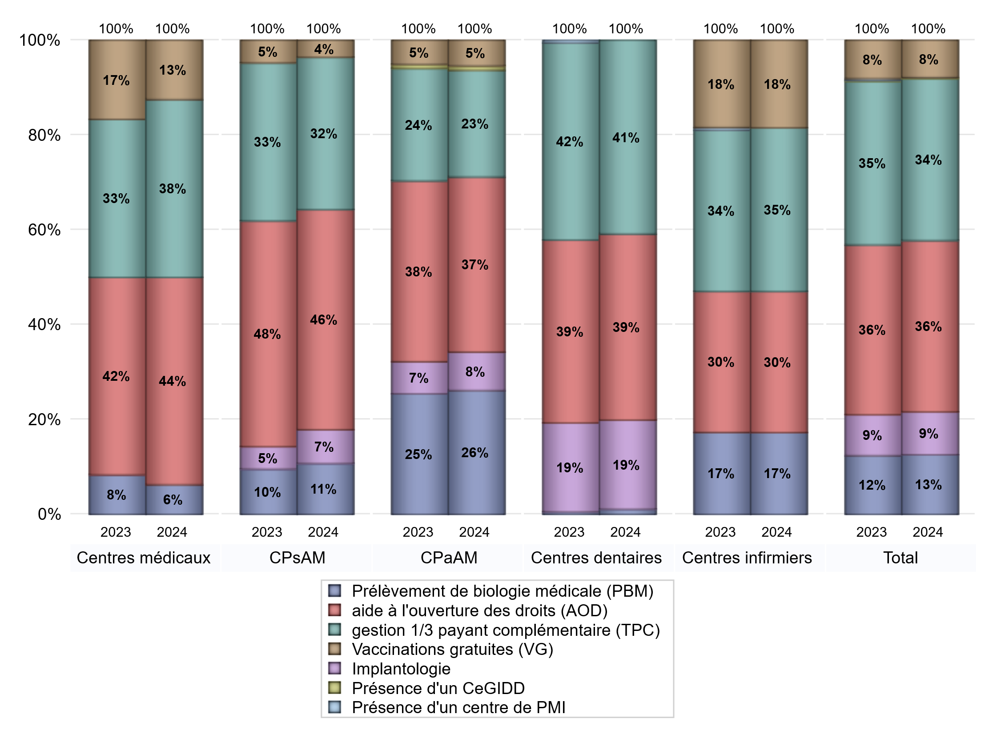
ACTIVITES SPECIFIQUES
 | centres médicaux |  |  | Centres de santé polyvalents sans auxiliaires médicaux CPsAM |  | Centres de santé polyvalents avec auxiliaires médicaux CPaAM |  | Total centres à activité médicale | Centres de santé dentaires |  |  | Centres de santé infirmiers |  | Grand Total | Dont centres de santé pluri professionnels
 | avec MG et avec auxiliaires médicaux | avec MG et sans auxiliaires médicaux | sans MG | avec MG | sans MG | avec MG | sans MG |  | avec MG et avec auxiliaires médicaux | avec MG et sans auxiliaires médicaux | sans MG | avec MG | sans MG
Prélèvement de biologie médicale (PBM) | 1 | 0 | 0 | 3 | 0 | 27 | 2 | 33 | 0 | 0 | 2 | 0 | 29 | 64 | 28
Sous total PBM | 1 |  |  | 3 |  | 29 |  |  | 2 |  |  | 29
Implantologie | 0 | 0 | 0 | 2 | 0 | 7 | 2 | 11 | 1 | 0 | 34 | 0 | 0 | 46 | 8
Sous total implanto | 0 |  |  | 2 |  | 9 |  |  | 35 |  |  | 0
aide à l'ouverture des droits (AOD) | 4 | 2 | 1 | 12 | 1 | 29 | 12 | 61 | 1 | 0 | 72 | 0 | 50 | 184 | 34
Sous total AOD | 7 |  |  | 13 |  | 41 |  |  | 73 |  |  | 50
gestion 1/3 payant complémentaire (TPC) | 2 | 2 | 2 | 8 | 1 | 15 | 10 | 40 | 1 | 0 | 75 | 0 | 58 | 174 | 18
Sous total TPC | 6 |  |  | 9 |  | 25 |  |  | 76 |  |  | 58
Présence d'un CLAT | 0 | 0 | 0 | 0 | 0 | 0 | 0 | 0 | 0 | 0 | 0 | 0 | 0 | 0 | 0
Sous total CLAT | 0 |  |  | 0 |  | 0 |  |  | 0 |  |  | 0
Présence d'un CeGIDD | 0 | 0 | 0 | 0 | 0 | 1 | 0 | 1 | 0 | 0 | 0 | 0 | 0 | 1 | 1
Sous total CeGIDD | 0 |  |  | 0 |  | 1 |  |  | 0 |  |  | 0
Présence d'un CPEF | 0 | 0 | 0 | 0 | 0 | 0 | 0 | 0 | 0 | 0 | 0 | 0 | 0 | 0 | 0
Sous total CPEF | 0 |  |  | 0 |  | 0 |  |  | 0 |  |  | 0
Présence d'un centre de PMI | 0 | 0 | 0 | 0 | 0 | 0 | 0 | 0 | 0 | 0 | 0 | 0 | 0 | 0 | 0
Sous total PMI | 0 |  |  | 0 |  | 0 |  |  | 0 |  |  | 0
Vaccinations gratuites (VG) | 2 | 0 | 0 | 1 | 0 | 6 | 0 | 9 | 0 | 0 | 0 | 0 | 31 | 40 | 8
Sous total VG | 2 |  |  | 1 |  | 6 |  |  | 0 |  |  | 31
Total | 16 |  |  | 28 |  | 111 |  | 155 | 186 |  |  | 168 |  | 509 | 97

